상품제안서
그리드 체크스톤 쿠션담요 | 상품코드: S43374

 |  |  |  |  |  |  | 02-713-8555 | www.synergygift.co.kr
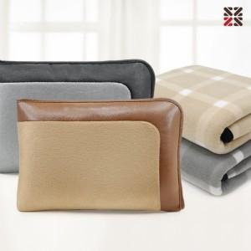

【상세/제작정보】 | <p><span style="font-size: 14pt;">※ 자수 시</span><span style="font-size: 14pt;">안에 따라 최대사이즈 및 인쇄비용이 변동 될 수 있습니다.</span>​​</p>

【인쇄/포장옵션】 | 실크, 자수 / 부직포더스트백

【공급단가】 | 수량 | 30~ | 100~ | 300~ | 1,000~ | 3,000~
*VAT별도 | 단가 | 8,450원 | 8,000원 | 7,750원 | 7,380원 | 7,250원

【상품 URL】 | https://www.synergygift.co.kr:443/src/goods_detail.php?gdno=43374

